Hoja1
Espacio de nombres: |  | Ejemplo de programación por capas para el mantenimiento de la tabla Employees
EntidadesNegocio
 | Respuesta.cs | Clase para gestionar la comunicación del ViewBag (Controlador/Vista) |  |  | IdEmpleado | OK | mensaje | redirection | datos
 | enEmpleado.cs | Clase que se corresponde con la tabla Employees
CapaDatos
 | cdEmpleado.cs | Operaciones de Filtrado
 |  | enEmpleado ConsEmpleadoPorID(SqlConnection con, int? ID) |  | int? La ? Indica que acepta valores nulos
 |  | List<enEmpleado> ListarFiltro(SqlConnection con,int NumRegistro, int TamPagina, String Apellido, String Nombre)
 |  | int NumRegistrosFiltro(SqlConnection con, String Apellido, String Nombre)
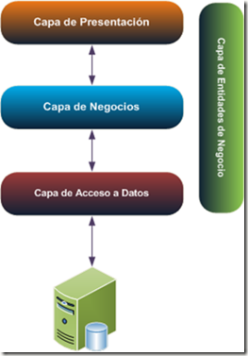
 |  | List<enEmpleado> Listar(SqlConnection con)

 |  | Operaciones de Mantenimiento
 |  | int AltaEmpleado(enEmpleado oenEmpleado)
 |  | int ModiEmpleado(enEmpleado oenEmpleado)
 |  | int BajaEmpleado(int? ID)
 |  | Metodos privados de esta clase
 |  | enEmpleado ObtenerEmpleado(IDataReader read)
CapaNegocio
 | cnEmpleado.cs | Operaciones de Filtrado
 |  | List<enEmpleado> Listar()
 |  | List<enEmpleado> ListarFiltro(int NumRegistro, int TamPagina, String Apellido, String Nombre)
 |  | int NumRegistrosFiltro(String Apellido, String Nombre)
 |  | enEmpleado ConsEmpleadoPorID(int? ID)

 |  | Operaciones de Mantenimiento
 |  | int AltaEmpleado(enEmpleado oenEmpleado)
 |  | int ModiEmpleado(enEmpleado oenEmpleado)
 |  | int BajaEmpleado(int? ID)
 |  | Operaciones de validación
 |  | bool ValidarEmpleado(enEmpleado oenEmpleado)
Capa Presentacion
 | Controllers | EmpleadoController.cs | En el controlador se inicia la petición del cliente
 |  | GET ActionResult Lista() | y se hacen las llamadas a los metodos de la capa de negocio.

 | Views | Empleado Lista.html

